Hoja1
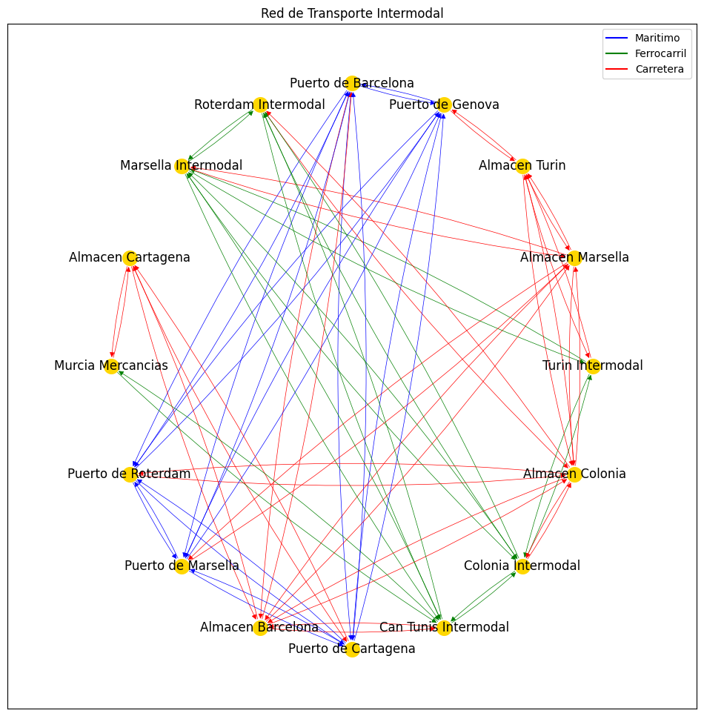
 | Term Origen/Dest | Almacen Barcelona | Almacen Cartagena | Almacen Colonia | Almacen Marsella | Almacen Turin | Can Tunis Intermodal | Colonia Intermodal | Marsella Intermodal | Murcia Mercancias | Puerto de Barcelona | Puerto de Cartagena | Puerto de Genova | Puerto de Marsella | Puerto de Roterdam | Roterdam Intermodal | Turin Intermodal
1 | Almacen Barcelona |  | 3 | 3 | 3 |  | 3 |  |  |  | 3
2 | Almacen Cartagena | 3 |  |  |  |  |  |  |  | 3
3 | Almacen Colonia | 3 |  |  | 3 | 3 |  |  |  |  |  |  |  |  | 3 | 3
4 | Almacen Marsella |  |  | 3 |  | 3 |  |  |  |  |  |  |  | 3
5 | Almacen Turin |  |  | 3 | 3 |  |  |  |  |  |  |  | 3 |  |  |  | 3
6 | Can Tunis Intermodal | 3 |  |  |  |  |  | 2 | 2 | 2
7 | Colonia Intermodal |  |  | 3
8 | Marsella Intermodal |  |  |  | 3
9 | Murcia Mercancias |  | 3
10 | Puerto de Barcelona | 3 |  |  |  |  |  |  |  |  |  |  | 1 | 1
11 | Puerto de Cartagena |  | 3 |  |  |  |  |  |  |  |  |  |  | 1
12 | Puerto de Genova |  |  |  |  | 3 |  |  |  |  | 1 | 1 |  | 1
13 | Puerto de Marsella |  |  |  |  |  |  |  |  |  |  | 1 |  |  | 1
14 | Puerto de Roterdam |  |  | 3 |  |  |  |  |  |  |  |  |  | 1
15 | Roterdam Intermodal
16 | Turin Intermodal |  |  |  |  |  |  |  | 2

 | 1 | Maritimo
 | 2 | FFCC
 | 3 | Road

